GIT
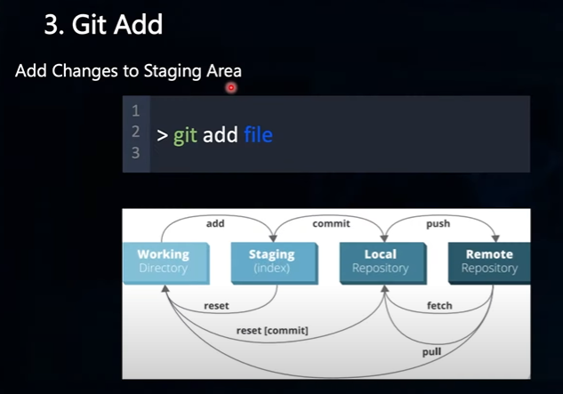
Repository là Kho chứa, lưu trữ source code, có 2 loại:
 | Local Repository | Your own PC | Install Git in your PC
 | Remote Repository | Github, GitLab, Bitbucket | Create a GitHub Account
 | Liên kết Local Repo vs Remote Repo bằng lệnh Git config

đăng ký lần đầu
 | git config --global user.name ""
 | git config --global user.mail ""
 | git config --list

10 lệnh Git cơ bản
 | git init |  |  | git init
 | git remote add origin "link" |  |  | git clone
 | git clone "link" |  |  | git pull
 | git add "tên file"
 | git commit -m "nội dung thay đổi" |  |  | git add và git add .
 | git commit --amend -m "nội dung sửa đổi nội dung commit" |  |  | git commit
 | git push origin master |  |  | git push
 | git status
 | git diff |  |  | git log
 | git log |  |  | git log-decorate-graph-oneline
 | git reset
 | git fetch
 | get pull

Create new repository
 | git init
 | git add README.md
 | git commit -m "first commit"
 | git branch -M main
 | git remote add origin https://github.com/TrungDaoDEV/test-.git
 | git push -u origin main

PY
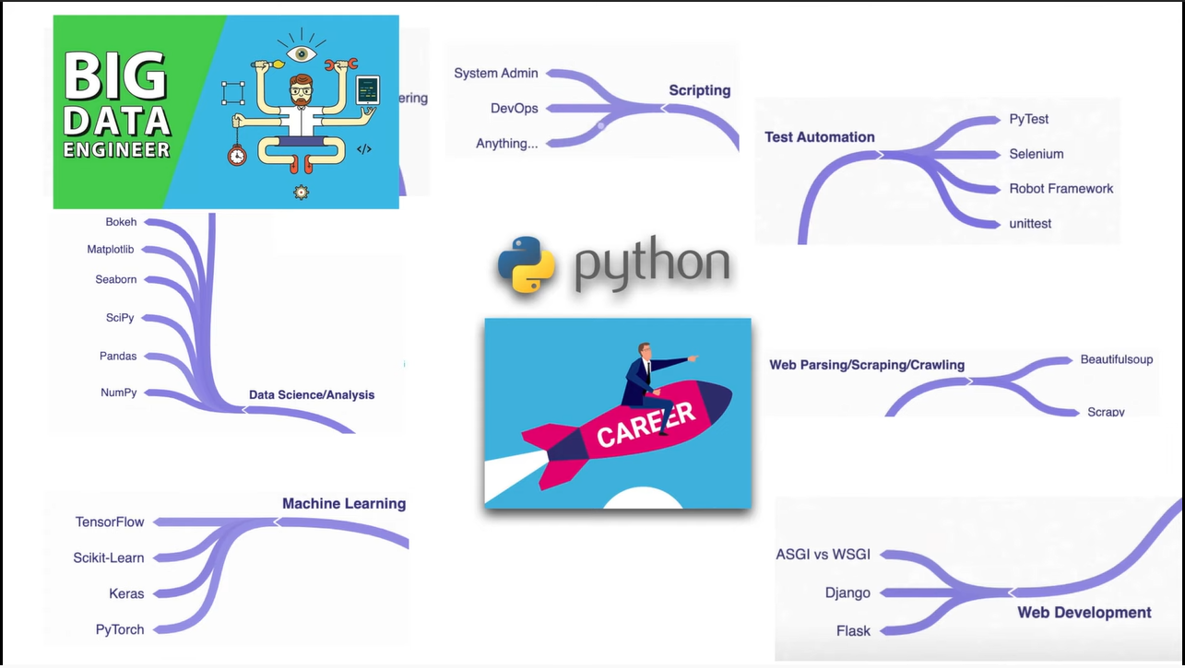
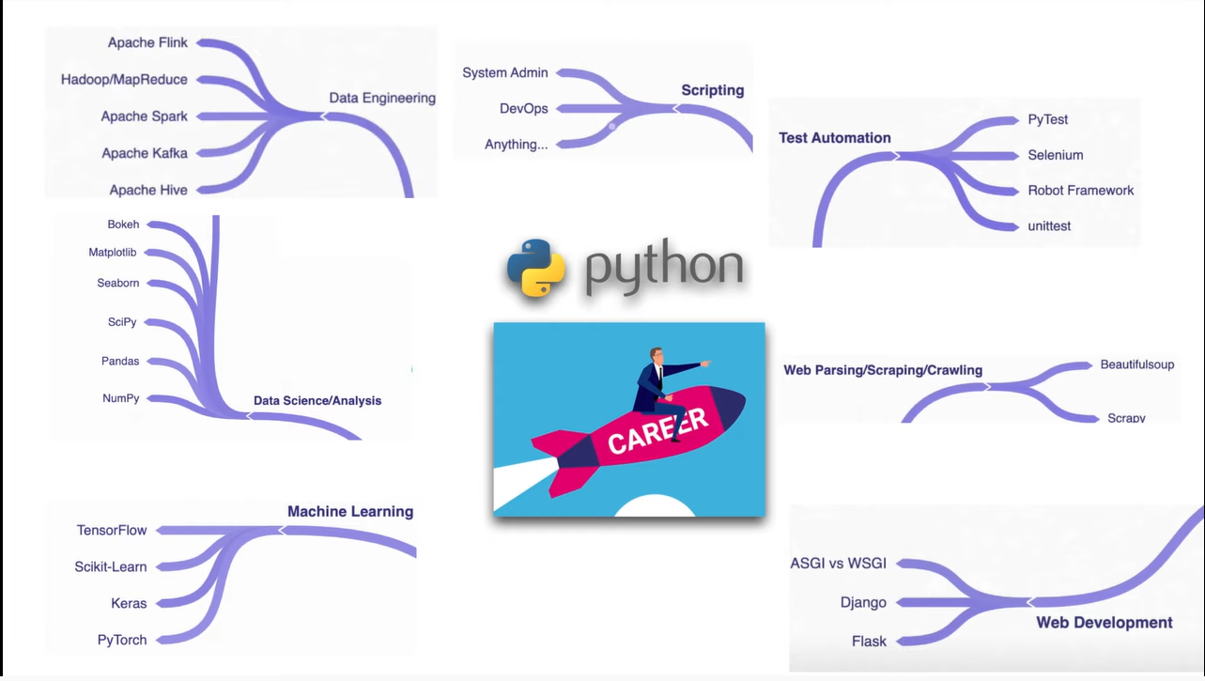
Thư viện Python cho Data Scientist |  |  |  | Popular Libraries
 | numpy | numpy.org |  |  | Six | kết nối giữa các phiên bản python
 | scipy | scipy.org |  |  | tkinter | Đồ họa
 | seaborn | seaborn.pydata.org |  |  | Requests | Giao thức chuẩn của web
 | bokeh | bokeh.org |  |  | Pillow | hình ảnh, âm thanh, video
 | pandas | pandas.pydata.org |  |  | Asyncio | lập trình đồng thời cùng 1 lúc
 | matplotlip | matplotlib.org |  |  | PyQT | Đồ họa - hiện đại hơn Tkinter
 | scikit-learn | scikit-learn.org |  |  | PyGame | tạo game
Machine learning |  |  |  | Computer Science
 | tensorflow | tensorflow.org |  |  | Algorithms | Thuật toán
 | scikit-learn |  |  |  | Data Structures | Cấu trúc dữ liệu
 | keras | keras.io |  |  | Time Complexity
 | pytorch | pytorch.org |  |  | Space Complexity
Big data - Data Engineering
 | apache hive |  |  | 360 thư viện phổ biến trong python hỗ trợ
 | apache kafka
 | apache spark
 | Hadoop/MapReduce
 | Apache Flink

pypi.org | thư viện mã nguồn mở của python

Cách cài
 | $ conda install …..
 | cmd - pip install … (… tên thư viện muốn cài)
 | cmd - pip install -r … (… file chứa danh sách thư viện cần cài - vd: requirements.txt)
 | cmd - pip freeze (xem những thư viện đã cài)
Python chạy được 2 dạng
 | Interactive Mode - dạng tương tác chạy từng dòng lệnh
 | Script Mode (.py)
 | Build ra file .ipa hoặc .apk rồi cài lên đt
 |  | https://www.youtube.com/watch?v=B__UOykI0Mo | How To Convert Py to Apk In Windows | Kivymd | Py to Apk | Kivy to Apk | Buildozer | Yoo The Best |
 |  | https://www.youtube.com/watch?v=3WvrZ9A9Y6g | Xuất Project Game Sang APK và Cài lên Điện thoại | Unity Game 2D
 |  | https://www.youtube.com/watch?v=mUdnjNGePZw | Android App using Python | Convert .Py to APK | #Kivy Tutorial
 | Build ra file .exe để chạy trên máy tính (cài đặt "pip install pyinstaller" chạy cmd thư mục installer --onefile -w Tên file.py)

